Sheet1
Enginhlíð 15, Reykjavík |  |  |  |  | 1,200 kr. | Útseld eining án vsk.
2018-04-01 |  |  |  |  | 1.4 | Álagning á efni án vsk.
Raflögn
Rör og dósir | Magn | Ákv.v. | Samtals | Vinna samtals án vsk. | Efni heildsala | Efni með álagningu án vsk. | Efni samtals
Rör í timburloft 16 mm | 670 m | 0.42 ein. | 281 | 337,680 ISK | 32 ISK | 45 ISK | 30,016 ISK
Rör í gifs-/kerfisveggi 16 mm | 480 m | 0.51 ein. | 245 | 293,760 ISK | 32 ISK | 45 ISK | 21,504 ISK
Rofa- og tengladósir | 128 stk. | 0.75 ein. | 96 | 115,200 ISK | 116 ISK | 162 ISK | 20,787 ISK
Veggljósadósir | 20 stk. | 0.75 ein. | 15 | 18,000 ISK | 108 ISK | 151 ISK | 3,024 ISK
Loftadósir | 37 stk. | 0.90 ein. | 33 | 39,960 ISK | 164 ISK | 230 ISK | 8,495 ISK

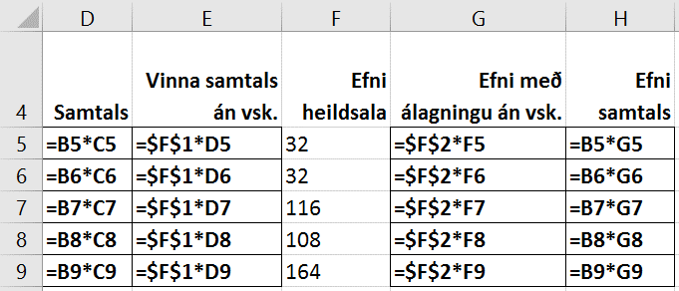
 |  |  |  | Formúlur:
Skrifið dagsetninguna í A2 og setjið talnaútlit á hólfið (Date)

Setjið talnaútlit á B-, C- og (m, stk. og ein.) D, E, F, G og H-dálk (ISK) skv. fyrirmynd | 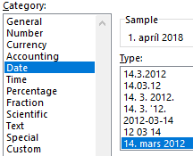

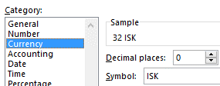
B-dálkur | C-dálkur
Number – Custom | Number – Custom
Type: | Type: |  | F-dálkur
0 "m" | 0,00 "ein." |  | Number – Custom
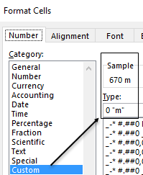
 |  |  | Type: | CURRENCY

PAGE LAYOUT – Page Setup
Setjið lárétt snið á síðuna og látið passa á eina síðu (Fit to 1 page).
Miðjið á síðuna, lárétt og lóðrétt.
Setjið haus og fót.

